微生信示例104
gene | B | A | group | 微生信，您身边的数据分析，可视化专家
gene1 | 7.37 | 10.36 | g1 | https://www.bioinformatics.com.cn/plot_basic_scatter_with_marginal_histograms_plot_104
gene2 | 8.26 | 7.78 | g1
gene3 | 13.88 | 12.65 | g1 | 输出示例图
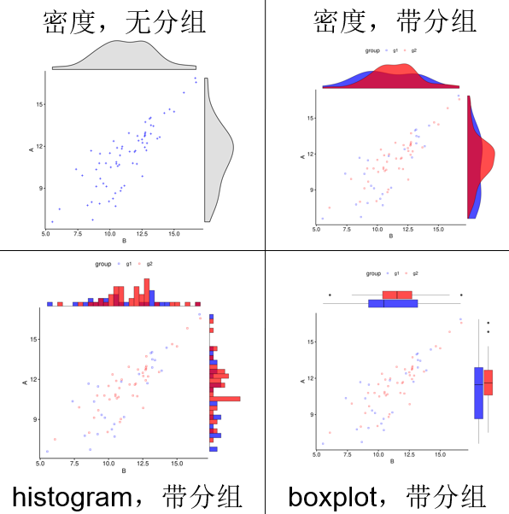
gene4 | 13.09 | 13.97 | g1
gene5 | 13.2 | 13.5 | g1
gene6 | 13.39 | 13.44 | g1
gene7 | 9.49 | 9.34 | g1
gene8 | 13.19 | 12.89 | g1
gene9 | 9.73 | 9.13 | g1
gene10 | 8.54 | 11.68 | g1
gene11 | 8.66 | 6.74 | g1
gene12 | 11.13 | 9.18 | g1
gene13 | 10.44 | 7.72 | g1
gene14 | 10.93 | 11.83 | g1
gene15 | 12.84 | 11.71 | g1
gene16 | 16.65 | 16.87 | g1
gene17 | 14.24 | 14.37 | g1
gene18 | 9.23 | 11.47 | g1
gene19 | 9.2 | 7.9 | g1
gene20 | 10.42 | 8.65 | g1
gene21 | 8.94 | 10.34 | g1
gene22 | 10.24 | 8.26 | g1
gene23 | 13.18 | 14.04 | g1
gene24 | 5.52 | 6.6 | g1 | 注意：
gene25 | 12.23 | 12.4 | g1
gene26 | 12.76 | 13.73 | g2
gene27 | 10.5 | 10.87 | g2 | 使用问题，或数据分析合作意向
gene28 | 12.53 | 9.86 | g2 | 请微信扫码联系我们

gene29 | 10.73 | 10.68 | g2
gene30 | 12.5 | 12.49 | g2
gene31 | 12.73 | 12.88 | g2
gene32 | 12.89 | 12.22 | g2
gene33 | 10 | 11.51 | g2
gene34 | 10.79 | 11.35 | g2
gene35 | 13.69 | 12.55 | g2
gene36 | 8.58 | 8.01 | g2
gene37 | 10.5 | 10.75 | g2
gene38 | 10.07 | 10.5 | g2
gene39 | 10.29 | 12.37 | g2
gene40 | 10.56 | 11.89 | g2
gene41 | 6.08 | 7.51 | g2
gene42 | 11.92 | 11.6 | g2
gene43 | 9.25 | 9.69 | g2
gene44 | 7.85 | 9.91 | g2
gene45 | 15.76 | 15.83 | g2
gene46 | 11.99 | 11.68 | g2
gene47 | 12.15 | 12.74 | g2
gene48 | 12.72 | 11.93 | g2
gene49 | 12.7 | 12.71 | g2
gene50 | 11.48 | 12.94 | g2
gene51 | 14.65 | 14.64 | g2
gene52 | 12.76 | 12.99 | g2
gene53 | 9.69 | 10.79 | g2
gene54 | 16.71 | 16.57 | g2
gene55 | 15 | 14.47 | g2
gene56 | 12.1 | 10.74 | g2
gene57 | 10.61 | 10.58 | g2
gene58 | 9.17 | 10.79 | g2
gene59 | 10.96 | 11.98 | g2
gene60 | 12.74 | 12.79 | g2
gene61 | 11.54 | 11.62 | g2
gene62 | 9.93 | 8.06 | g2
gene63 | 11.78 | 10.79 | g2
gene64 | 10.9 | 9.03 | g2
gene65 | 8.94 | 9.13 | g2
gene66 | 12.54 | 12.25 | g2
gene67 | 10.83 | 8.81 | g2

